AJM- GDL-
 |  |  |  | Título |  | REMISION |  |  |  |  |  |  |  |  | FOLIO |  | GDL-221
 |  |  |  | Área |  |  |  | Ventas

Fecha |  |  |  | No. De Cliente |  |  | No. Pedido |  |  |  | Condiciones
19-Feb-21 |  |  |  |  |  |  | GDL-221
DATOS DE FACTURACIÓN
Nombre | Muebles Delgado S.A. de C.V.
R.F.C. | DEL951228SS3 |  |  |  |  |  |  |  |  | C.P. | 97000 |  |  | Asesor: |  |  | Sergio Macias
Domicilio | Calle 68 # 450-A, entre calle 49 y 51 |  |  |  |  |  |  |  |  |  |  |  |  | Levanto Pedido: |  |  | Laura Sagun
Colonia | Col. Centro |  |  |  |  |  |  |  |  |  |  |  |  | Cliente Nuevo: |  |  | SI
Ciudad | Merida, Yucatan |  |  |  |  |  |  |  |  |  |  |  |  | Medio |  |  | Tranporte Consolidado
Teléfono | 999 217 7265 |  |  |  |  |  |  |  |  |  |  |  |  | LAB |  |  | Guadalajara
E-mail | sergioespadas@delgadoycia.mx
DATOS DE ENTREGA |  |  |  |  |  |  |  |  |  |  |  |  |  |  |  | FORMA DE ENTREGA
Domicilio |  |  |  |  |  |  |  |  |  |  |  |  |  |  |  | Nosotros

Colonia |  |  |  |  |  |  |  |  |  |  |  |  |  |  |  | Cliente Recoge

Ciudad / Estado |  |  |  |  |  |  |  |  |  |  |  |  |  |  |  | Transporte
 |  |  |  |  |  |  |  |  |  |  |  |  |  |  |  | X
Contacto y Teléfono |  |  |  |  |  |  |  | Fecha de Entrega |  |  | Horario de Entrega |  |  |  |  | Servicio
Sergio Espadas |  |  |  |  |  |  |  | 2021-03-03 |  |  | 16:00 a 19:00 hrs

Cantidad | Unidad |  | Código |  |  | Medida |  |  | Descripción |  |  |  |  |  |  | Precio |  | Importe
100 | Piezas |  | 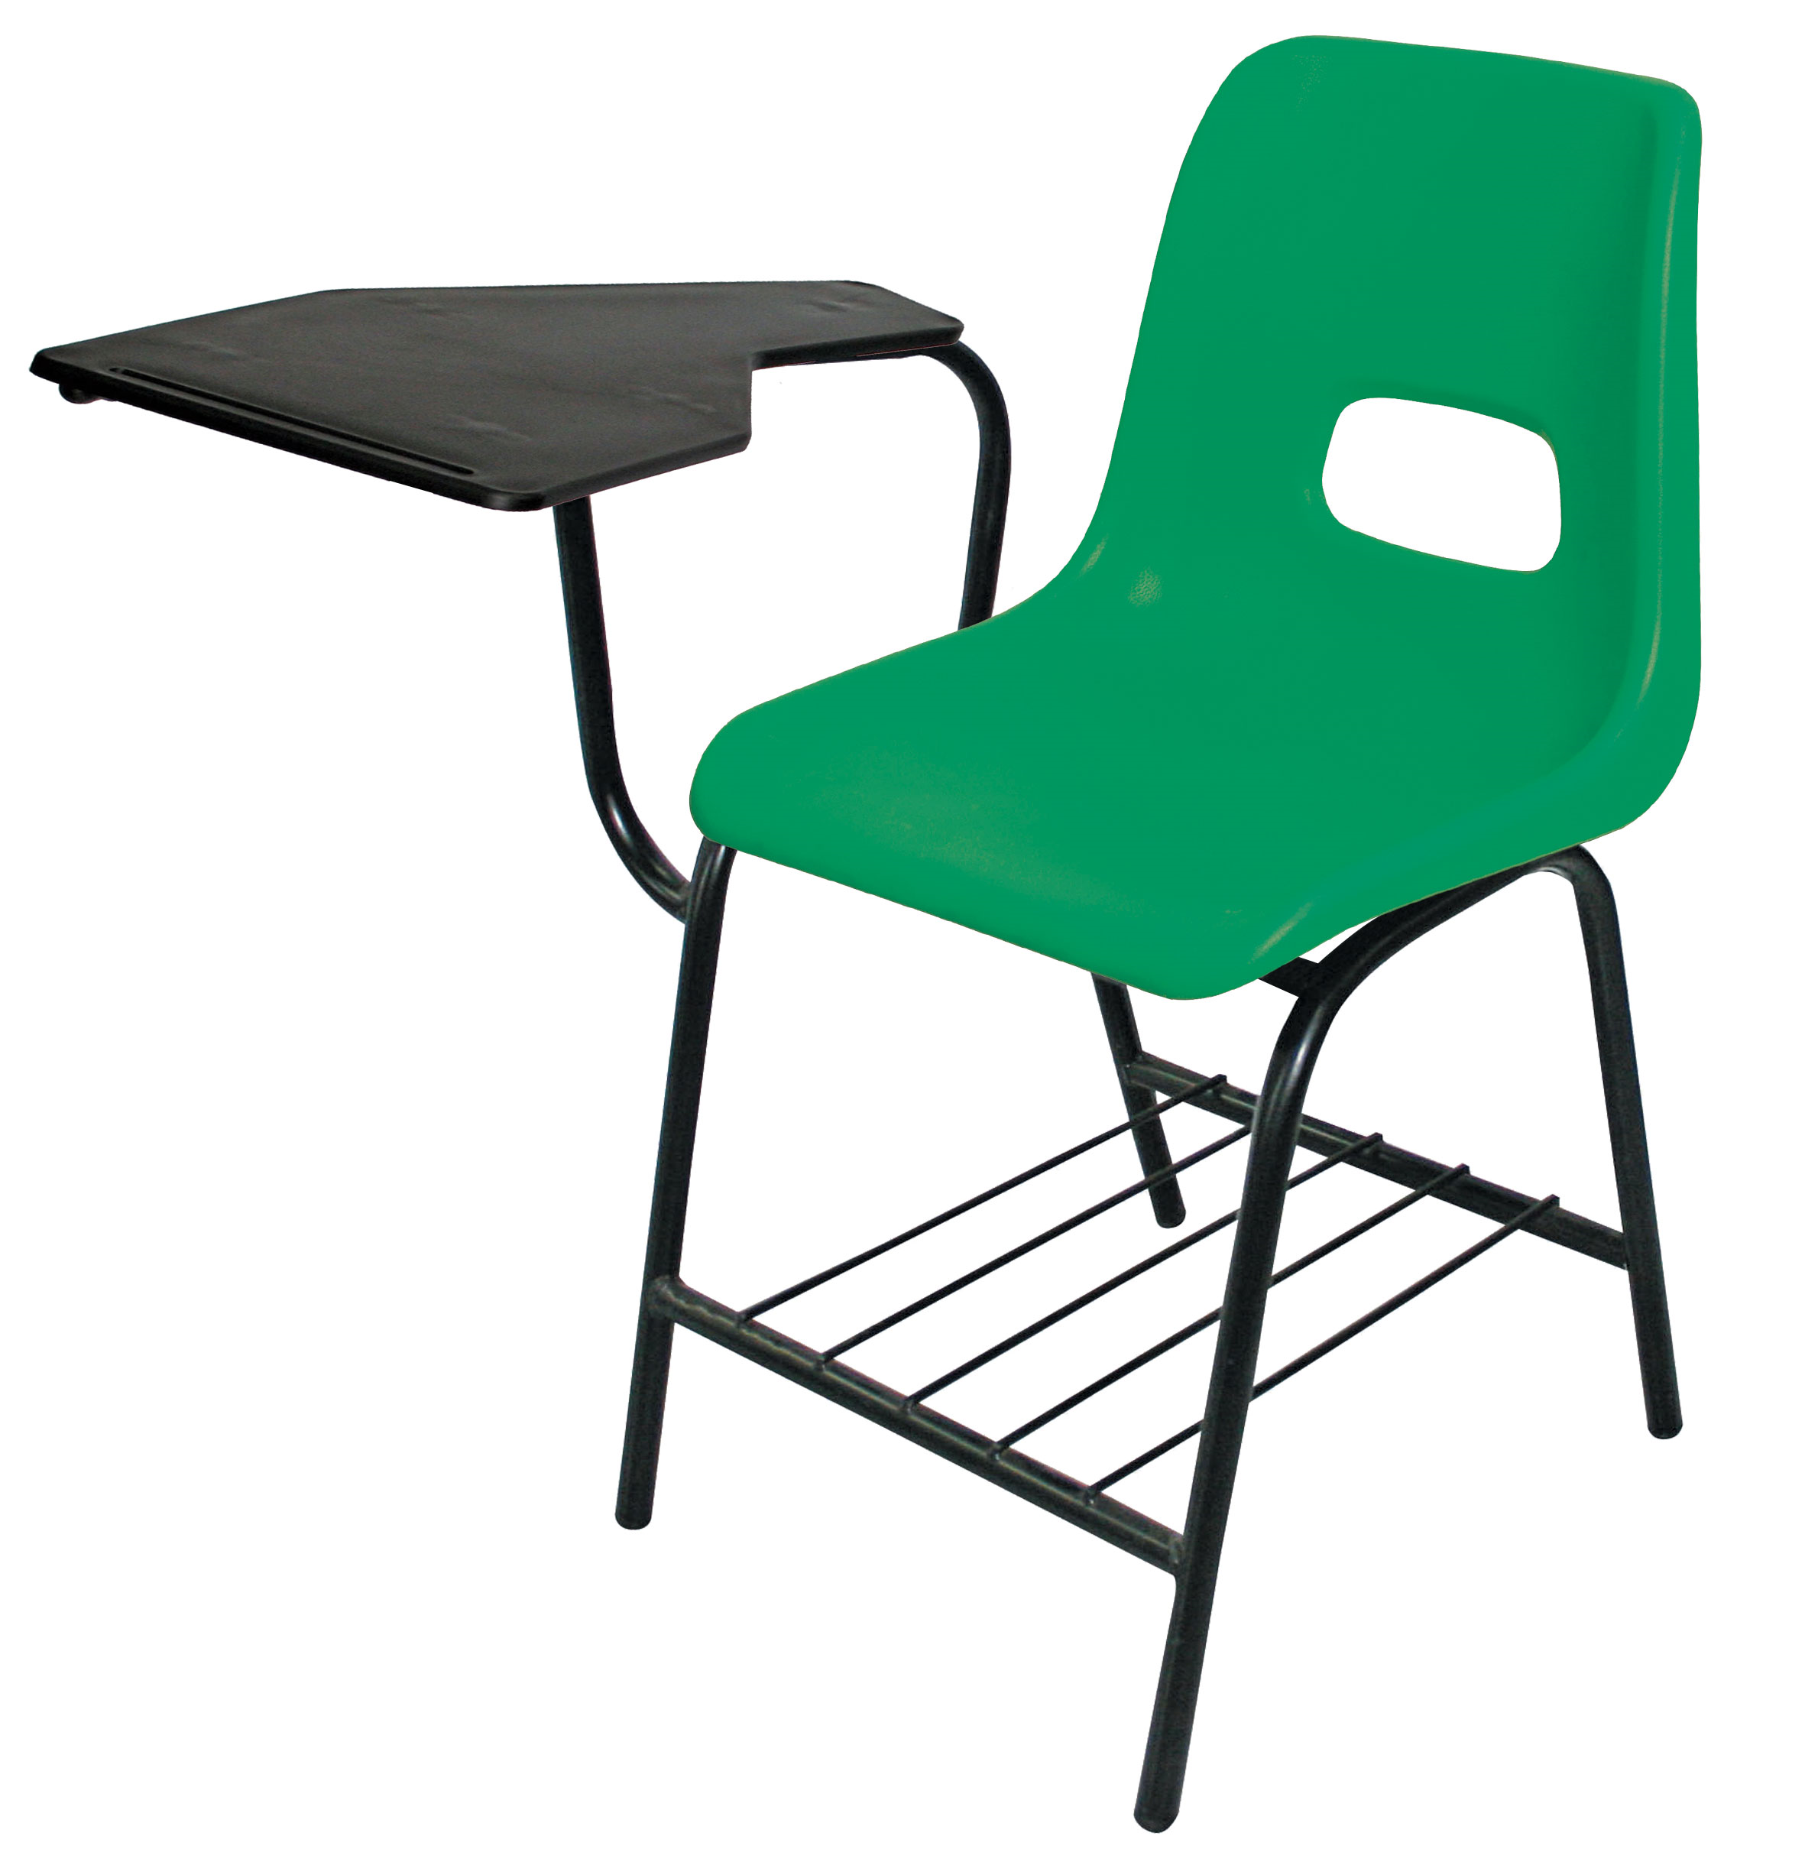 |  |  |  |  |  | Pupitre para secundaria. Estructura: tubular 7/8” Cal. 18, Travesaños frontal y trasero de perfil redondo tubular 7/8” cal.18. Asiento y respaldo tubular 7/8” Cal. 18 Uniones de los tubos a media caña. Pintura electrostática en polvo (epóxica) color negro. Parilla: Coll roll 1/4” de diámetro. Brazos: 3 apoyos de la paleta de tubular 7/8” Cal. 18. Paleta: polipropileno de alta densidad con porta lápiz color negro. Asiento y respaldo de concha pesada color verde. Regatones de polipropileno de uso rudo color negro |  |  |  |  |  |  | 620.00 |  | 62,000.00

IMPORTE CON LETRA: |  |  |  |  |  |  |  |  |  |  |  |  |  |  | Subtotal |  |  | 62,000.00
CAMBIOS DE ESPECIFICACIÓN TÉCNICA SOLICITADOS / OBSERVACIONES: |  |  |  |  |  |  |  |  |  |  |  |  |  |  | IVA 16% |  |  | 9,920.00
Embarcar en camion del miercoles 3 marzo |  |  |  |  |  |  |  |  |  |  |  |  |  |  | Total |  |  | 71,920.00
 |  |  |  |  |  |  |  |  |  |  |  |  |  |  | Nombre y Firma del Cliente:

Empaque: |  | Local |  |  |  | Paquetería |  |  |  | Camión |  |  | X |  | Revisó:
Método y forma de pago: |  |  |  |  | PUE |  |  |  |  |  |  | PPD 99
Uso CFDI: |  | G01
Enviado a Enlace |  |  |  |  | Salida |  |  |  | Factura |  |  |  |  | Otros

